LAYOUT
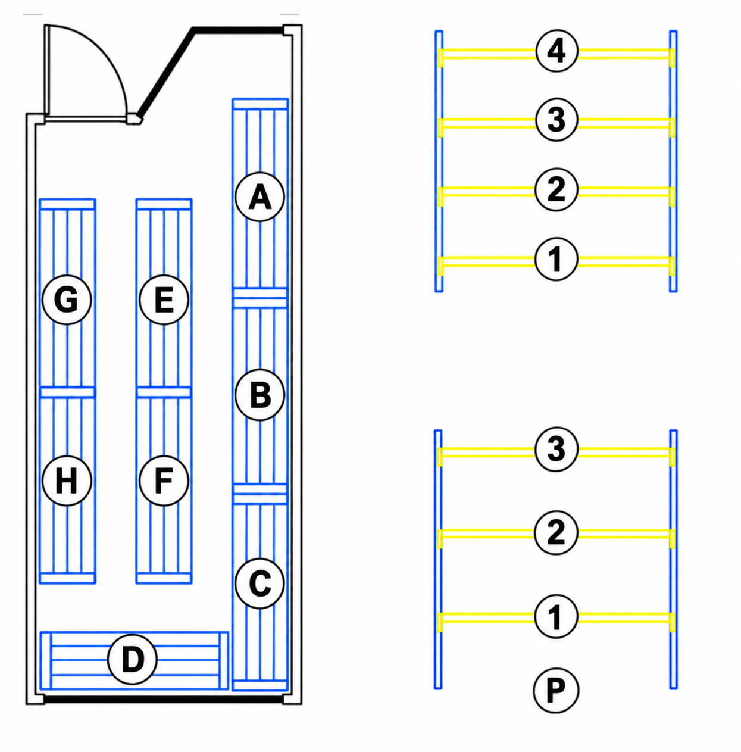
Distribución de Racks:

A, B:
Área Electricidad y Automatización.
Insumos y equipos de medición y dispositivos electrónicos.
C:
Área Refrigeración
Insumos, equipos y herramientas.

D:
Misceláneos, otras áreas.

E:
Maletas, Herramientas generales y equipos.

F:
Herramientas eléctricas Área construcción.

G, H:
Área Construcción
Insumos, equipos topográficos, herramientas.

Distribución de Repisas.

Cada rack tiene asignado una letra. Cada repisa es enumerada de abajo hacia arriba
Los racks que contengan objetos a piso, dicho espacio será asignado con la letra "P".

